Sheet1
LIG넥스원 코딩테스트(2024/04/13)

문제 1: 이상한 분수 | Not solved | 체감: 실5
input 예시: string numer, string denomin | output 예시 : int answer | 2 <=numer, denomin <= 4 맨 앞자리가 A인 경우 빼고 0 가능 1~9의 한 자리 정수, 성립 시 A의 값 리턴 성립 X는 -1 리턴 | 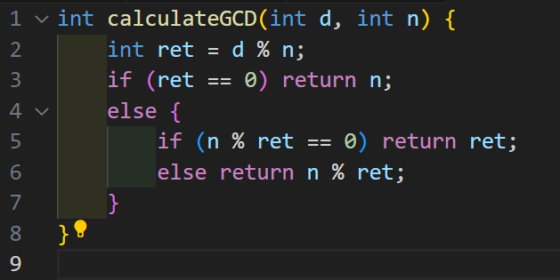
"1A", "A5" | 9
"6A3", "7A2" | 9
"", "" (기억 안남) | -1

설명
19 / 95 는 실제로도 1/5로 약분 가능
19와 95 중 공통되는 정수 9를 지우면 | 1/5이 됨. 실제=공통 정수 지운 꼴 | 이면 이상한 분수 성립
이상한 분수가 성립되는 A를 출력하고
성립하지 않으면 -1 출력
나의 코멘트: A의 위치를 pos로 저장하고 0이면 앞자리에 있으므로 0부터 시작 못해. 이거 먼저 나눴고, 1~9를 넣어가면서 while문 내에서 for문 넣었음. 그리고, 실제 분수의 최대공약수 GCD를 구하는 것이 Key였던 듯하다. GCD 구하는 함수를 만들었으나, 시간이 없어 이유를 파악하지 못했음. 내가 만든 GCD 도출 함수는 옆과 같다. 이를 기반으로 GCD 도출해서 real_n, real_d 만들고 바로 break해서 이상한 분수 검사 로직의 결과 값과 비교하려했음. 이상한 분수 검사 로직은 구현 아예 못함.

문제 2 | Not solved | 체감: 실 3~4
input 예시 : vector<int> rates |  | output 예시: int result
{ } |  | 2180
{ }
설명
초기 자금: 원화 1000원
달러는 최대 1달러만 가지고 있을 수 있음
환율 정보가 rates[i]마다 있고, | 한 턴마다 사든지 팔든지만 할 수 있음
원화를 최대로 만들 수 있는 경우의 수를 찾아 매매, 매입하면 됨.
나의 코멘트: 모든 경우의 수 체크해서 최대가 되는 result 도출하는데 이보다 작으면 검사하지 않는 방식 으로 백트래킹을 수행할 수도 있었겠다.

문제 3 | Not solved | 체감: 골5, 실1
input 예시 : vector<string> maze |  | output : int answer
{"...#.", " ", " ", " ", " "} |  | 10
{" ", " ", " ", " ", " "}
{"#.", ".#"} |  | -1

A
C
B
D
설명(참조)
string 형태로 주어진 미로에서 '.'은 갈 수 있는 빈 공간, '#'은 벽이다.
예를 들어, 우측과 같다면, 출발지는 B에서 시작, C로 가야함.
좌표~좌표로 가는데 소요 시간은 1이고, (y, x)의 경우 (x, y)가 빈 공간일 때 2를 소모해서 순간이동 가능
B~C로 가는 최단시간을 구하여라. | B(1,1)이고, C(N, N) 이다.

나의 코멘트: BFS로 보였음. 그래서 BFS는 구현했으나, 순간이동 로직을 어디에 두어야할지 모르겠었음. 소요 시간도 추가했었어야하지 않았을까..

